Loss e Accuracy
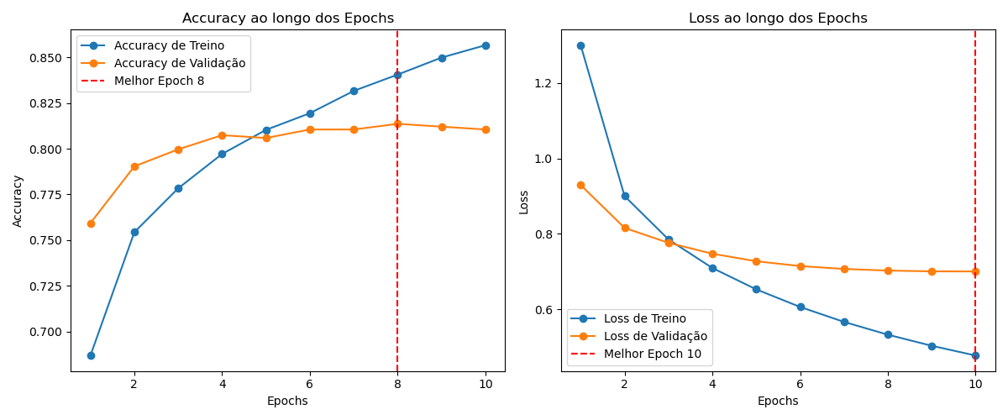

Matriz Confusão
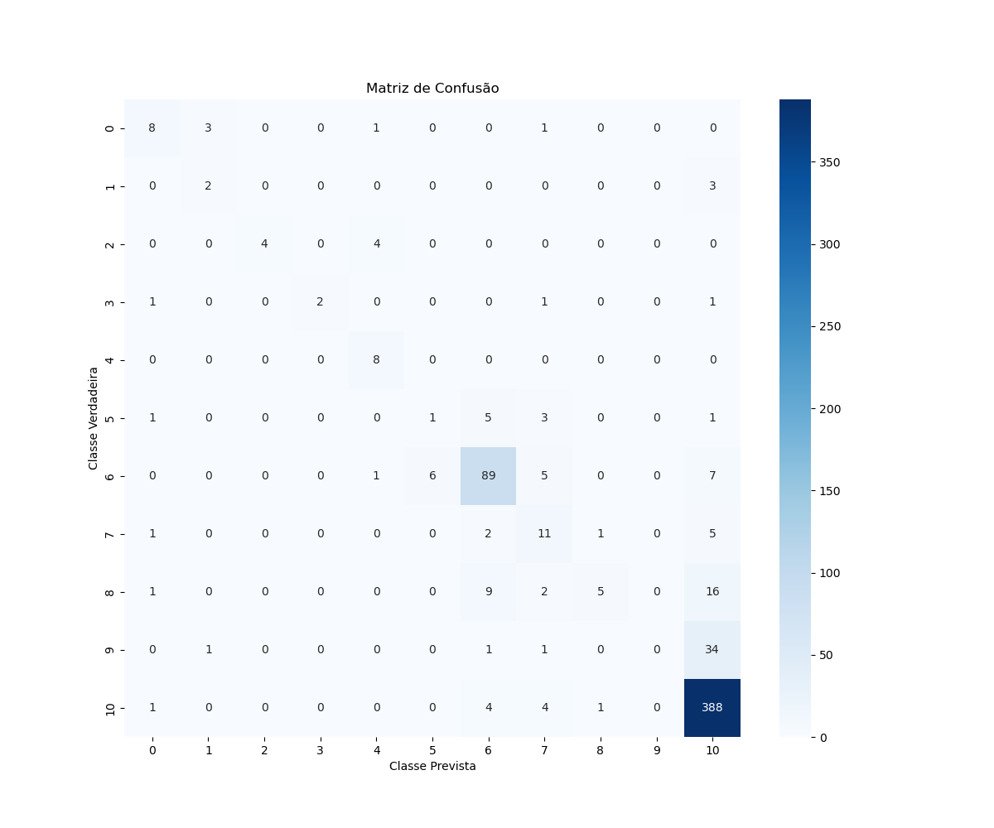

Accuracy
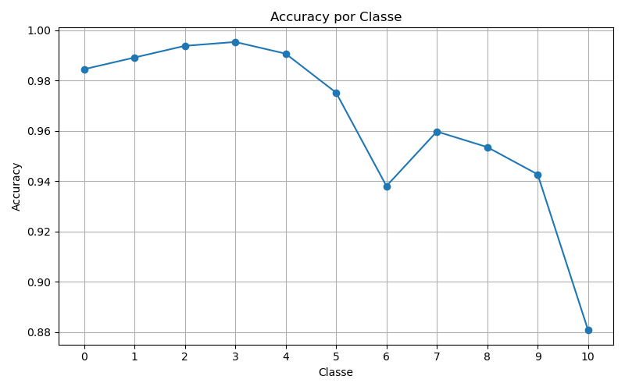

Precision
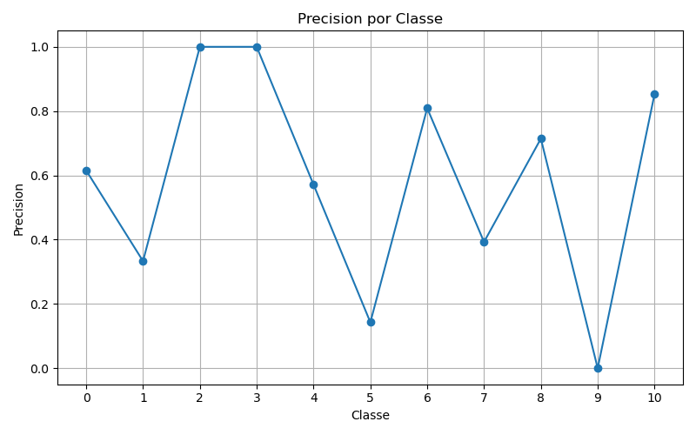

Recall
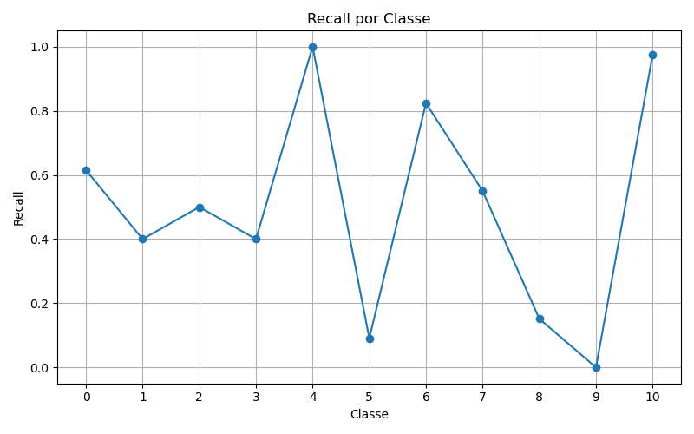

F1
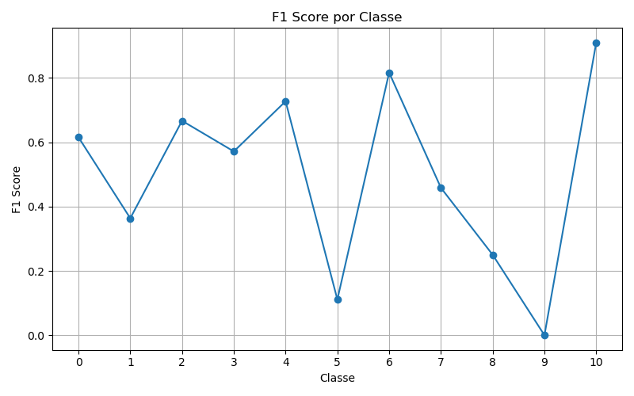

ROC
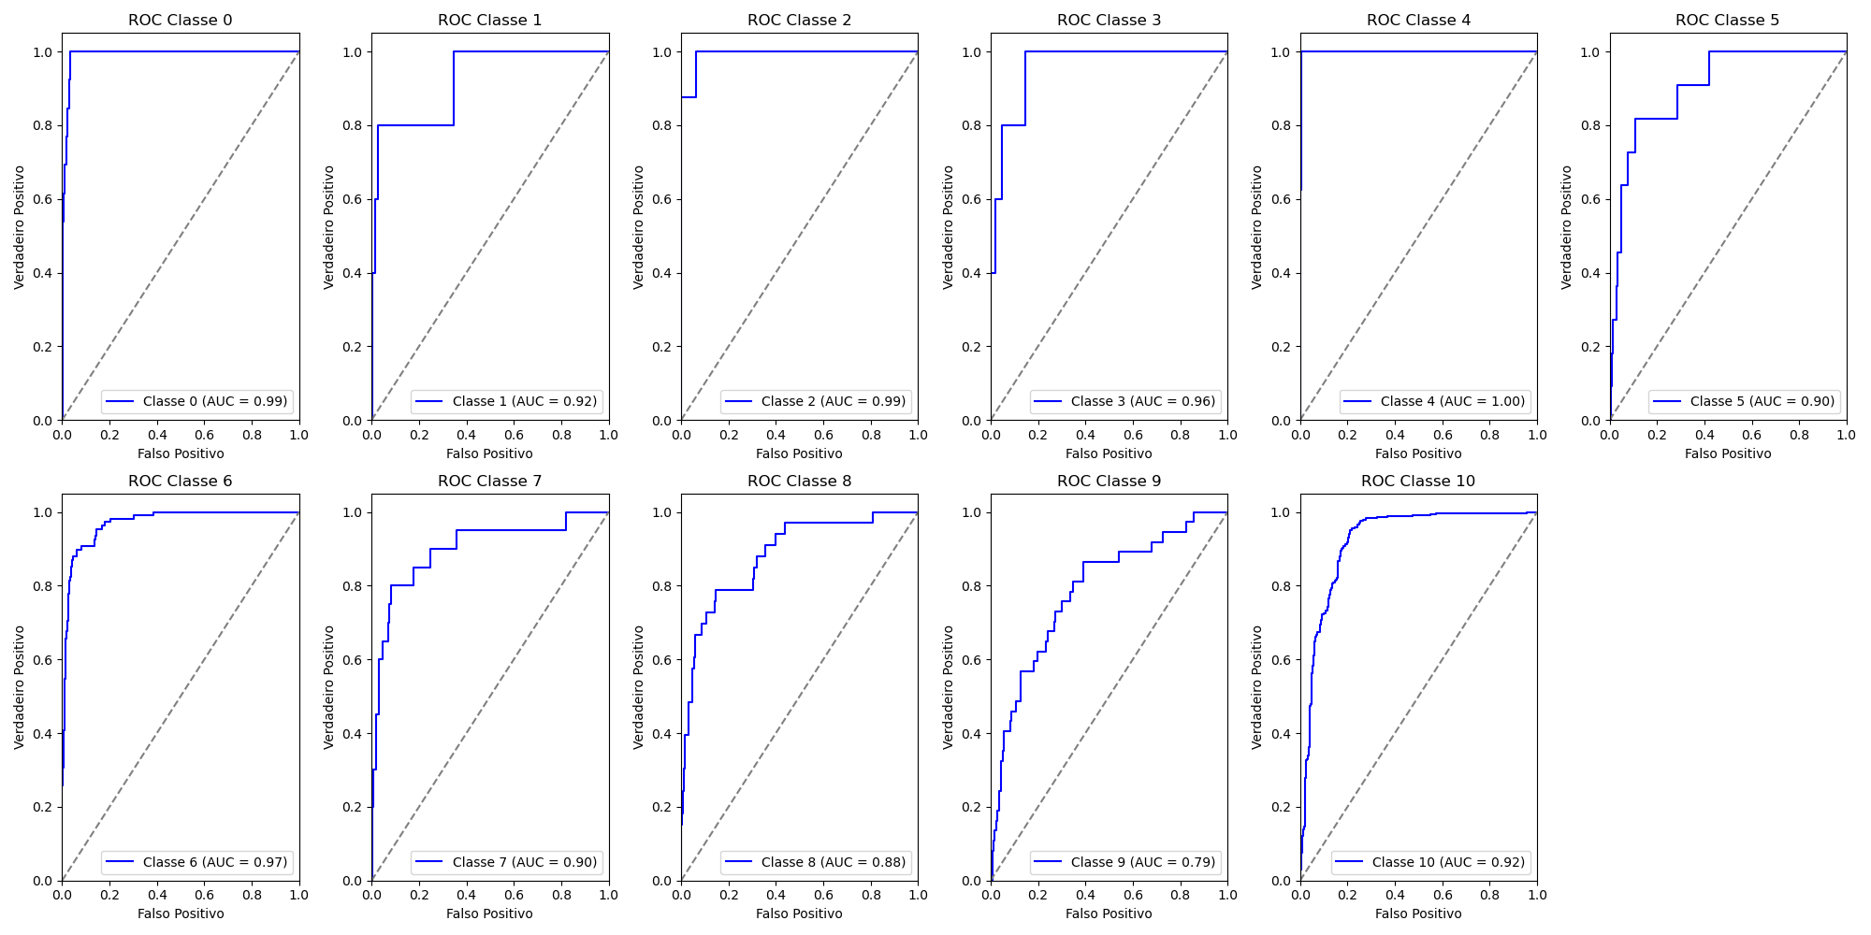
Classe | AUC
0 | 0.99
1 | 0.92
2 | 0.99
3 | 0.96
4 | 1
5 | 0.9
6 | 0.97
7 | 0.9
8 | 0.88
9 | 0.79
10 | 0.92
 | 9

